事業内容入力
しんみせチャレンジ2024 １次選考書類

1 | 事業コンセプト

あなたの事業のテーマを教えてください。（例：地元の野菜を使って地域の産業に貢献し、料理で地元の人を笑顔にする）

 |  |  | 0
2 | 事業概要

どのような事業をイメージしてますか？提供するサービス、商品について簡潔に教えてください。 （例：イタリアンレストラン。ピッツァやパスタ、コース料理の提供。ランチとディナーの営業。ディナーでは予約限定特別コースも用意。）

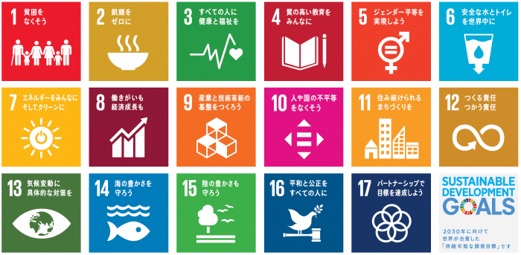
 |  |  | 0
あなたの事業に該当するSDGs項目を選択してください。（複数回答可）
 | 1 | 11
 | 2 | 12
 | 3 | 13
 | 4 | 14
 | 5 | 15
 | 6 | 16
 | 7 | 17
 | 8
 | 9
 | 10

3 | 事業をはじめようと思ったきっかけ

今回の事業をはじめようと思ったきっかけや動機を教えてください。

 |  |  | 0
4 | サービス、商品・製品の具体的な内容・特徴

①提供するサービス、商品・製品の詳細を具体的に教えてください。（サービス・商品・製品の名称や、どこで、どのように、いくらで提供・販売するか、等）

 |  |  | 0
②あなたが提供するサービス、商品・製品にはどのような特徴がありますか？（例：地元の旬の野菜を贅沢に使用、大豆ミート使用メニューも多数あり、等）

 |  |  | 0
5 | ターゲット

ターゲットとなるお客様はどのような方ですか？具体的に教えてください。

 |  |  | 0
6 | 事業の将来像

今考えている（行っている）事業の5年後の理想像はどのようなものですか？

 |  |  | 0
7 | スタートアップ応援金の活用方法

スタートアップ応援金をどのように活用したいと思っていますか?

 |  |  | 0

